Т-профиль
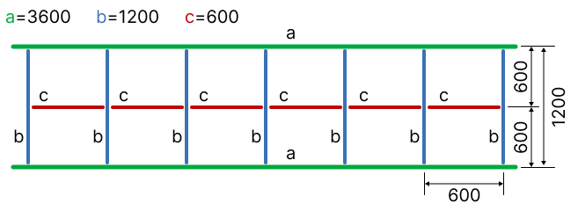
Подвесная система Grand Line |  |  |  |  |  | 1766.4

Тип Т-профиля | Лайт Т-24 | выбрать из списка
S потолка, м2 | 1000 | проставить значение

Наименование | Количество |  |  | Масса брутто | Кол-во палет | Объем
 | шт. | м.п. | кор. | кг. | шт. | куб.м.
Т-профиль 3600 | 240 | 864 | 12 | 127 | 0.20 | 0.168
Т-профиль 1200 | 1440 | 1728 | 24 | 238 | 0.30 | 0.336
Т-профиль 600 | 1440 | 864 | 24 | 105 | 0.30 | 0.144
Угол пристенный 19*19 | 270 | 810 | 6 | 69 | 0.20 | 0.150
Подвес | 700 | - | 7 | 18 | 0.10 | 0.070
Анкер-клин | 700 | - | 7 | 9 |  | 0.004
Светильник 600*600 | 200 | - | 20 | 140 |  | 0.600
Плита потолочная | 2780 | - | 139 | 2502 | 3.50 | 13.900
Итого: |  |  | 239 | 3208 | 4.60 | 15.372

Грильято
Грильято КЛАССИКА алюминий |  |  |  |  |  |  | Грильято GL15 алюминий |  |  |  |  |  |  | Грильято GL15 Jalusi алюминий

Высота профиля, мм | 40 | выбрать из списка |  |  |  |  | Высота профиля, 38 мм |  |  |  |  |  |  | Высота профиля, 38 мм
Ячейка | 75х75 | выбрать из списка |  |  |  |  | Ячейка | 100х100 | выбрать из списка |  |  |  |  | Ячейка | 100х300 | выбрать из списка
S потолка, м2 | 750 | проставить значение |  |  |  |  | S потолка, м2 | 200 | проставить значение |  |  |  |  | S потолка, м2 | 200 | проставить значение

Наименование | Количество |  |  | Масса брутто | Кол-во палет | Объем | Наименование | Количество |  |  | Масса брутто | Кол-во палет | Объем | Наименование | Количество |  |  | Масса брутто | Кол-во палет | Объем
 | шт. | м.п. | кор. | кг. | шт. | куб.м. |  | шт. | м.п. | кор. | кг. | шт. | куб.м. |  | шт. | м.п. | кор. | кг. | шт. | куб.м.
мама | 14600 | 8760 | 73 | 628 | 1.00 | 2.190 | мама | 2850 | 1710 | 19 | 135 | 0.30 | 0.570 | папа | 600 | 360 | 4 | 29 | 0.10 | 0.120
папа | 14600 | 8760 | 73 | 628 | 1.00 | 2.190 | папа | 2850 | 1710 | 19 | 135 | 0.30 | 0.570 | мама | 2850 | 1710 | 19 | 135 | 0.30 | 0.570
Несущая 600 | 2200 | 1320 | 11 | 95 | 0.20 | 0.330 | L-профиль | 2430 | 1458 | 9 | 50 | 0.10 | 0.027 | L-профиль a | 1350 | 810 | 5 | 28 | 0.10 | 0.015
Несущая 1200 |  |  |  |  |  | 0.000 | Т-профиль 3600 | 60 | 216 | 2 | 45 | 0.10 | 0.072 | L-профиль b | 1350 | 810 | 5 | 28 | 0.10 | 0.015
Несущая 2400 | 530 | 1272 | 1 | 3 |  | 0.060 | Т-профиль 1200 | 368 | 441.6 | 4 | 41 | 0.10 | 0.084 | Т-профиль 3600 | 60 | 216 | 2 | 45 | 0.10 | 0.072
Соед. элемент | 530 |  |  |  |  |  | Т-профиль 600 | 368 | 220.8 | 4 | 41 | 0.10 | 0.040 | Т-профиль 1200 | 368 | 441.60 | 4 | 41 | 0.10 | 0.084
Угол пристенный | 180 | 540 | 4 | 43 | 0.10 | 0.048 | Угол пристенный | 90 | 270 | 2 | 22 | 0.10 | 0.024 | Т-профиль 600 | 368 | 220.80 | 4 | 41 | 0.10 | 0.040
Подвес | 600 |  | 6 | 16 | 0.10 | 0.060 | Подвес | 200 |  | 2 | 6 | 0.10 | 0.020 | Угол пристенный | 90 | 270 | 2 | 22 | 0.10 | 0.024
Итого: | 33240 | 21597 | 168 | 1413 | 2 | 4.878 | Итого: | 9216 | 6166 | 61 | 475 | 1.20 | 1.407 | Подвес | 200 |  | 2 | 6 | 0.10 | 0.020
 |  |  |  |  |  |  |  |  |  |  |  |  |  | Итого: | 7236 | 4978 | 47 | 375 | 1.10 | 0.960
* габариты указаны для толщины металла 0,3мм |  |  |  |  |  |  | * габариты указаны для толщины металла 0,3мм и профиля Т15
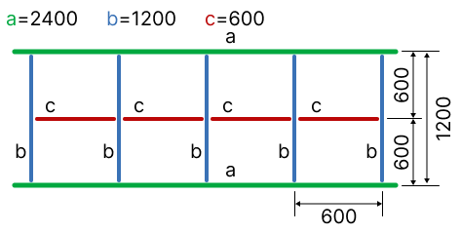
 |  |  |  |  |  |  |  |  |  |  |  |  |  | * габариты указаны для толщины металла 0,3мм и профиля Т15

Рейка
Реечный потолок

Тип рейки S Дизайн
Ширина рейки, мм | 100 | выбрать из списка
Длина рейки, м | 3 | выбрать из списка
Наличие раскладки | да | выбрать из списка
S потолка, м2 | 500 | проставить значение

Наименование | Количество |  |  | Масса брутто | Объем
 | шт. | м.п. | кор. | кг. | куб.м.
Рейка | 1344 | 4032 | 84 | 2016 | 17.220
Траверс | 108 | 432 | 9 | 16 | 0.081
Подвес | 400 |  | 4 | 12 | 0.010
Вставка | 1344 | 4032 | 45 | 1170 | 2.700
Угол пристенный | 135 | 405 | 3 | 32 | 0.036
Итого: |  |  | 145 | 3247 | 20.047

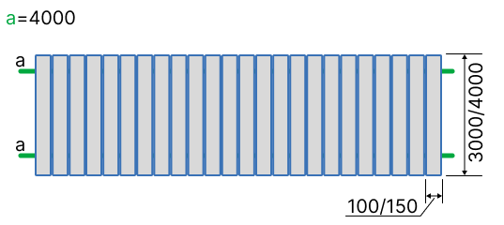
* габариты указаны для толщины металла 0,3мм

Кубота
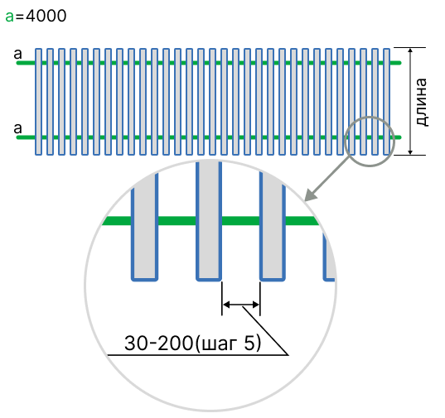
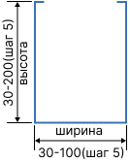
Расчет куботы

Ширина рейки, мм | 50 | выбрать из списка
Расстояние между рейками, мм | 70 | выбрать из списка
Длина рейки, м | 3 | проставить значение
Площадь, м2 | 245 | проставить значение

Итог
Кол-во реек, шт | 681
Шаг по осям реек, мм | 120 | шаг по осям реек (справочно)
Кол-во несущего профиля, шт | 52

